Sheet1
Gambar | Nama Alat | Fungsi | Masalah | Keterangan
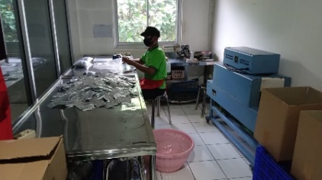 | Sring | Memasang bungkus plastik pada kemasan
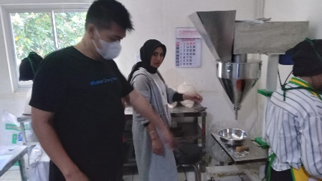 | Mesin Auger | Memasukan bumbu kedalam botol | 1. Gramasi(Timbangan pada produk yang dihasilkan) haris di hituung kembali. 2. Saat memasukann bumbu ada teknik tertentu yang harus dilakukanoleh operator. 3. Teknik pemasukan bumbu akan berbada pada setiap tipe bumbu yang di produksi.
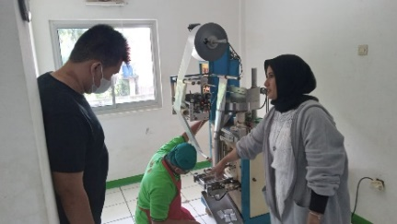 | Mesin Ertikal | Melakukan packaging untuk bumbu kemasan plastik (renceng dan satuan) | 1. Mesin melamban seiring berjalannya waktu produksi. 2. Setingan alat akan berubah pada setiap jenis kemasan.E6 | 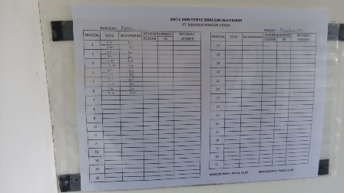
 | Mesin Ertikal Botol | Memasukan bumbu kedalam botol secara automatis
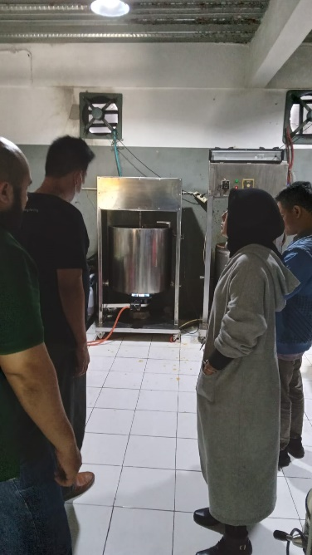 | Mesin Mixing | Mengaduk dan mematangkan bumbu (Sambal)
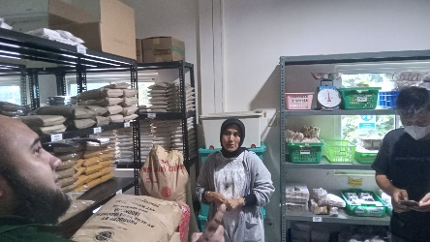 | Ruang Penyimpanan | Mentimpan bahan dan produk | 1. AC pada ruangan tidak berfungsi. 2. Suhu Ruangan harus dijaga pada suhu 25 Derajat Cercius

